INDICE
GUIA PARA DILIGENCIAR EL INFORME 04 - INFORMACIÓN TRANSICIÓN A LIQUIDACIÓN


LA TOTALIDAD DE ESTE DOCUMENTO ES UN INSTRUCTIVO, POR FAVOR LEALO COMPLETO. NO SIRVE PARA DILIGENCIAR LA INFORMACIÓN

DESCRIPCION DEL INFORME
ASPECTOS GENERALES

 | Información Básica | Estado Inicial de Transición P.E. - 10 | Información financiera Liquidación P.E. - 20

Estado Inicial de Transición - Liquidación
Carátula
Estado de Flujo de Caja
Inventario de Liquidación - Disponible
Estado de Activos Netos en Liquidación
Inventario de Liquidación - Inversiones
Estado de Cambios Activos Netos en Liquidación
Inventario de Liquidación - Deudores
 | Preguntas Frecuentes
Preguntas Frecuentes
Inventario de Liquidación - Inventarios
Inventario de Liquidación - Bienes Muebles e Inmuebles
 |  |  | Ejemplos Prácticos
Inventario de Liquidación - Derechos
Asientos
Inventario de Liquidación - Intangibles
Resumen Diario
Inventario de Liquidación - Litigios
Inventario de Liquidación - Activos

DESCRIPCIÓN DEL INFORME
DESCRIPCIÓN DEL INFORME

 |  | VOLVER

El Informe 04 - Entidades que no cumplen HNM - Liquidación diseñado con el fin de que las Entidades admitidas a partir del 1 de enero de 2018, a un proceso de liquidación judicial, liquidación por adjudicación o intervención con fines de disolución, puedan presentar información cuatrimestral a esta Superintendencia en la fecha y términos requeridos mediante la Circular Externa 100-000009 del 2 de noviemmbre de 2023.

CIRCULARES

El diligenciamiento del informe debe realizarse en su totalidad en el aplicativo XBRL Express y el envío del archivo con extensión .xbrl generado por este aplicativo a través de la página del Sistema Integrado de Reportes Financieros - SIRFIN.

El informe esta compuesto por dos puntos de entrada cada uno con los siguientes formularios:

PUNTO DE ENTRADA 10 - Inventario de Patrimonio Liquidable y transición (Presentado por el Ex representante legal) | PUNTO DE ENTRADA 20 - Información Financiera HNM - Liquidación (Presentado por el Liquidador)

Datos de la entidad empresarial: | Datos de la entidad empresarial:
Carátula | Carátula

Anexos | Anexos
Estado Inicial de Transición | Estado de Flujo de Caja
Inventario de Liquidación - Disponible | Estado de Activos Netos en Liquidación
Inventario de Liquidación - Inversiones | Estado de Cambios en los Activos Netos en Liquidación
Inventario de Liquidación - Deudores
Inventario de Liquidación - Inventarios
Inventario de Liquidación - Bienes Muebles e Inmuebles
Inventario de Liquidación - Derechos
Inventario de Liquidación - Intangibles
Inventario de Liquidación - Litigios
Inventario de Liquidación - Activos

LEEME - ASPECTOS GENERALES
ASPECTOS DE CARACTER GENERAL SOBRE EL DILIGENCIAMIENTO

 |  |  | VOLVER
Para el adecuado diligenciamiento de estos informes, recomendamos revisar todas las instrucciones de esta hoja antes de iniciar :

1. DESCARGA APLICATIVO XBRL EXPRESS: Recuerde que para poder diligenciar el informe y cada uno de sus puntos de entrada, debe descargar previamente el aplicativo XBRL Express; aplicativo que está disponible únicamente para las Entidades supervisadas por la Superintendencia de Sociedades, que no cumplan con la Hipotesís de Negocio en Marcha y deban presentar dicho informe en esta herramienta.
Puede realizar descarga de la herramienta de diligenciamiento pulsando sobre el siguiente vínculo.
Descargar herramienta de diligenciamiento

Los pasos para la descarga e instalación del aplicativo se encuentran disponibles en los siguientes links:
Descargar manual de instalación
Videos de capacitación

Recuerde que la información NO debe enviarse en Excel. La información solo se entenderá recibida con el archivo con extension .xbrl debidamente radicado mediante SIRFIN

2. MANUAL DE FUNCIONAMIENTO: El diligenciamiento de la información puede ser realizado mediante cualquier herramienta que maneje adecuadamente el estandar XBRL. Esta Superintendencia pone a disposición de sus supervisados para tal fin, el aplicativo XBRL Express. El envío del archivo debe realizarse a través del Sistema Integrado de Reportes Financieros - SIRFIN. Los manuales de funcionamiento tanto de XBRL Express como de SIRFIN se encuentran disponibles en los siguientes links:

Descargar manual de usuario XBRL Express
Descargar manual de funcionamiento de SIRFIN

3. CIFRAS EN PESOS: La presentación de los valores en los estados financieros y en los anexos, deberá hacerse en pesos, para cada uno de los puntos de entrada

4. DILIGENCIAMIENTO DEL NIT: Recuerde que antes de iniciar el diligenciamiento de alguno de los puntos de entrada, el aplicativo solicitará que ingrese el NIT de la entidad empresarial. Deben ingresarse los 9 dígitos del NIT, sin puntos ni espacios y sin incluir el dígito de verificación. Se requiere especial atención en la digitación del NIT, ya que es el dato con el cual se ingresa la información financiera a nuestra base de datos.
Punto de entrada 10, fecha de Corte del día anterior a la fecha del auto de apertura del proceso. |  | Punto de entrada 20, fecha de corte del cuatrimestre correspondiente.
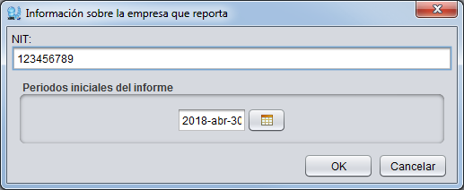
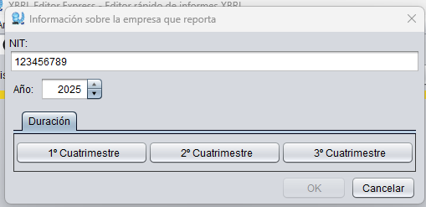

Antes de iniciar el diligenciamiento es importante que se defina el periodo para el reporte. Adicionalmente es conveniente confirmar visualmente que el periodo sea correcto al iniciar con cada formulario (Solo para el punto de entrada 20 - Información Financiera NHNM - Liquidación)

5. PUNTOS DE ENTRADA: Al crear un nuevo informe 04- Entidades que no cumplen HNM - Liquidación; el aplicativo despliega los puntos de entrada así:
El punto de entrada 10 - Inventario de Patrinomio liquidable y transisión, el representante legalreportará la información correspondiente al momento de entrar al proceso de liquidación con corte al día anterior a la fecha del auto de apertura del proceso.

El punto de entrada 20 - Información Financiera NHNM - Liquidación , el liquidador reportará la información correspondiente a los cortes de abril, agosto y diciembre.

Una vez definido el punto de entrada a diligenciar, selecciónelo en el aplicativo de la siguiente forma:

5.1. Crear un nuevo informe



5.2. Seleccionar punto de entrada

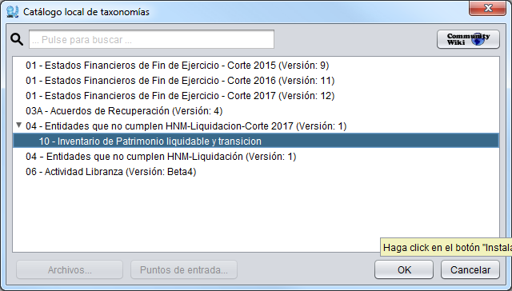
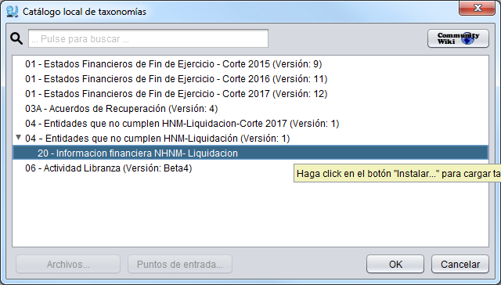

6. INFORMACIÓN NO COMPARATIVA: La información a reportar en este informe no es comparativa.

7. GUARDAR EL ARCHIVO. Al guardar el archivo es conveniente que se almacene en la carpeta "Mis archivos XBRL" ubicada dentro de "Mis Documentos" y no modificar el nombre sugerido del archivo.
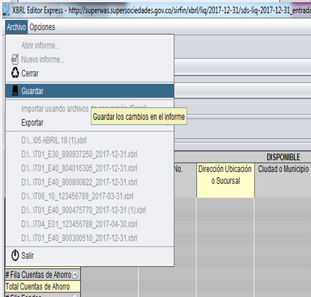
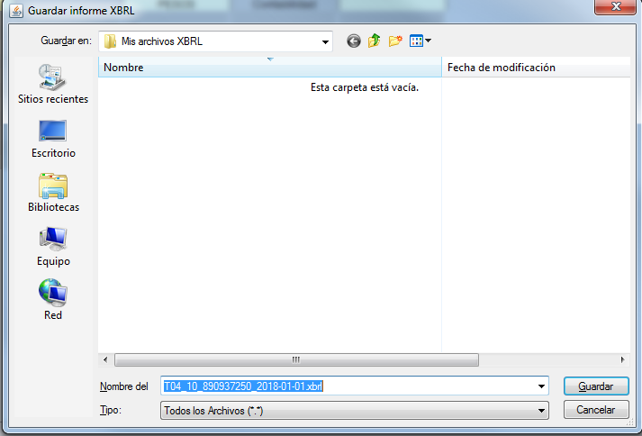

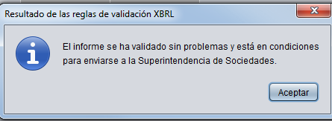

El nombre del archivo variará respecto al de la imagen dependiendo del NIT y fecha de corte indicados al seleccionar el Punto de entrada a diligenciar.

Los pasos descritos en este numeral permitirán asegurar desde el inicio del diligenciamiento, que la información no se registrará de forma comparativa y que el archivo a generar y enviar a la entidad tiene el nombre adecuado.

De igual forma debe realizarse con el punto de entrada "20 - Información Financiera NHNM - Liquidación "

8.BOTON DE SUMA: XBRL Express tiene la facultad de totalizar aquellos rubros exigidos por el informe de manera automática; es decir que las celdas de total que tienen esta opción no requieren ser diligenciadas. Para realizar esta acción cuenta con un botón, ubicado en la parte superior del aplicativo que debe ser activado (en verde) cada vez que se requiera realizar una suma:

Si el botón de suma se encuentra en rojo si la función de autosuma se encuentra inactiva, y en verde si la función se encuentra activa. |  | Para activarlo/desactivarlo debe dar click sobre el mismo.

9. MENÚ DE OPCIONES: Aunque el aplicativo dispone de un menú de "opciones" en la parte superior, sugerimos NO utilizarlo ni realizar ninguna modificación por este medio. Esta instrucción se puede omitir si por alguna razón necesita realizar un cambio en el NIT:

10. BOTON DE VALIDACIÓN: Aconsejamos no realizar la validación de los datos incluidos en el informe hasta tanto este no se haya diligenciado en su totalidad.

11. DILIGENCIAMIENTO EN EXCEL: Realice el diligenciamiento en Excel de acuerdo a las instrucciones de la página 39 del Manual de Funcionamiento XBRL Express. Recuerde que de ninguna manera debe alterar la estructura que arroja el sistema; agregando o eliminando filas o columnas o modificando los textos del archivo que exporta el aplicativo.

12. DILIGENCIAMIENTO EN ETAPAS: Recuerde que es posible cerrar y continuar diligenciando el archivo cuantas veces necesite sin que se borren los datos, SIEMPRE Y CUANDO guarde los datos diligenciados cada vez que cierre el archivo.



14. CAMPOS SIN DATOS: Si en los estados financieros o anexos existe un rubro para el cual la entidad empresarial no tiene un valor; este campo puede dejarse en blanco, no será necesario diligenciar "0" (cero) a menos que así lo exija explicitamente el aplicativo mediante una validación.

15. DOCUMENTOS ADICIONALES: Los documentos de que trata la Circular Externa 100-000009 del 2 de noviembre de 2023 deben enviarse deberán remitirse a través de la sección "Envío de documentos adicionales" de SIRFIN.

16. EXPORTACIÓN E IMPORTACIÓN A Y DESDE EXCEL: El aplicativo permite para quienes consideren útil, exportar plantillas a excel e importarlas de regreso una vez diligenciada información en ella. Para el correcto uso de esta funcionalidad es NECESARIO seguir los pasos descritos a continuación.
Es indispensable tener en cuenta que a la Entidad se envía el archivo XBRL y NO el archivo de plantilla en Excel. En caso de hacer uso de esta funcionalidad, al importar la información y antes de remitirla a la entidad, se debe verificar y asegurar que los datos contenidos en el aplicativo sean los que se pretenden presentar.
El aplicativo solamente carga los datos y estructuras con base en los tres archivos (XBRLT, XML y XLSx) de las plantillas exportadas previamente. Para la adecuada importación, las plantillas no deben ser modificadas en su estructura, solamente se pueden diligenciar los datos en el archivo de excel sin adicionar o eliminar filas o columnas.

Instrucciones:
16.1. Por el menú "Archivo" seleccionar la opción "Exportar (Excel)"
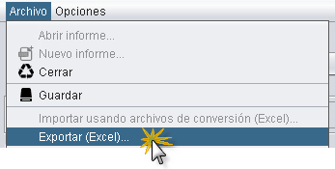

16.2. El aplicativo desplegará una ventana con el nombre "Exportar XBRL a Excel". Esta ventana contiene tres secciones verticales:
16.2.1 Sección de características de exportación. En esta sección se deben verificar la casilla de "Dimensiones", "Tablas" y seleccionar "Exportar varias vistas".

16.2.2 Sección de selección de formularios. XBRL contiene distintas características que para usuarios avanzados pueden ser útiles. No obstante para facilitar la navegación por el archivo de excel que se generará, será necesario realizar la selección de hojas a generar conforme la siguiente imágen.

16.2.2 Sección de tipo de exportación. Esta opción permitirá exportar las plantillas de tal forma que se exporten también las fórmulas de cálculo respetando los signos predefinidos en la taxonomía. De la lista de selección que se despliega, marque la opción con el texto "Generar fórmulas en Excel respetando los signos en XBRL" y pulsar el botón "OK".

16.3. El aplicativo desplegará una ventana indicando la ruta de almacenamiento y nombre de los 3 archivos de plantilla que generará. Los nombres son consistentes con el nombre del archivo XBRL almacenado previamente
Aun cuando se puede modificar la ruta y nombre de estos archivos, se sugiere no hacerlo.
Por defecto estos deberán ser almacenados en la carpeta "Mis archivos XBRL"
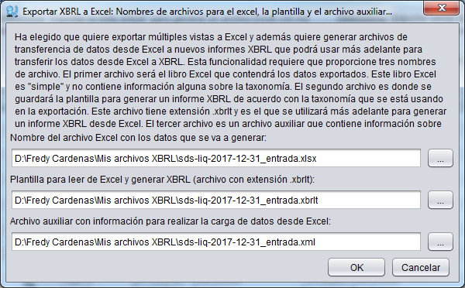

Archivo XBRLT: Es el archivo que relaciona los conceptos y su ubicación en términos XBRL de acuerdo con la taxonomía que se está exportando. Este archivo no se diligencia ni se modifica. No se debe cambiar ni su contenido ni su nombre ni su extensión.
Archivo XML: Archivo auxiliar que contiene la información sobre las celdas de Excel a partir de las cuales se transferirá la información a XBRL Este archivo no se diligencia ni se modifica. No se debe cambiar ni su contenido ni su nombre ni su extensión.
Archivo XLSX: Es el archivo de Excel que representa las estructuras y permite diligenciar sobre ellas los datos que serán importados. El archivo de Excel presentará los formularios con las etiquetas o conceptos junto con los instantes y duraciones según se haya definido el informe al momento de hacer la exportación.
Las estructuras del archivo de Excel no deben modificarse pues cambiarían las relaciones existentes entre el archivo XML y el XLSX. Los archivos de Excel pueden formularse, tanto en una hoja como entre hojas. Es importante evitar copiar y pegar desde otras herramientas o aplicaciones pues es posible que al realizar esta acción se sobre escriban ciertas validaciones como las opciones adecuadas de las listas de selección, aspecto que generará errores de importación.
Pulsar el botón "OK"
16.4. Leer el mensaje informativo y pulsar "Ver" para abrir el archivo de excel generado
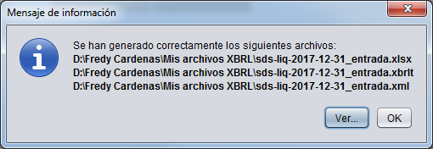

16.5. Al abrir el archivo de Excel, se podrá navegar entre las hojas que lo componen y diligenciar la información. El archivo presentará estructuras similares a las siguientes:
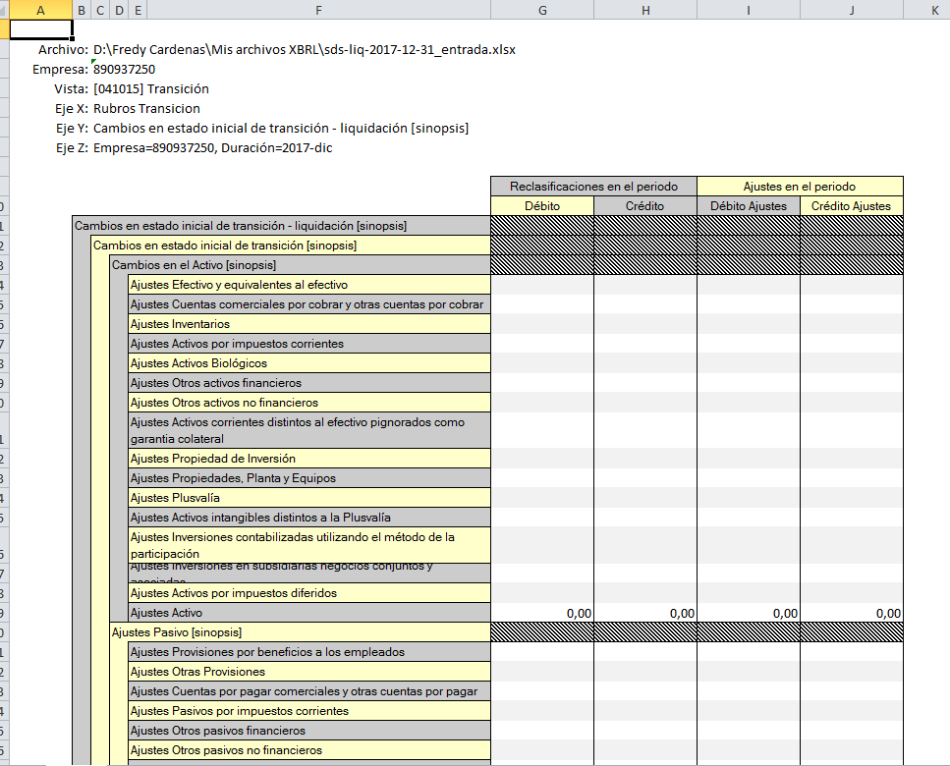
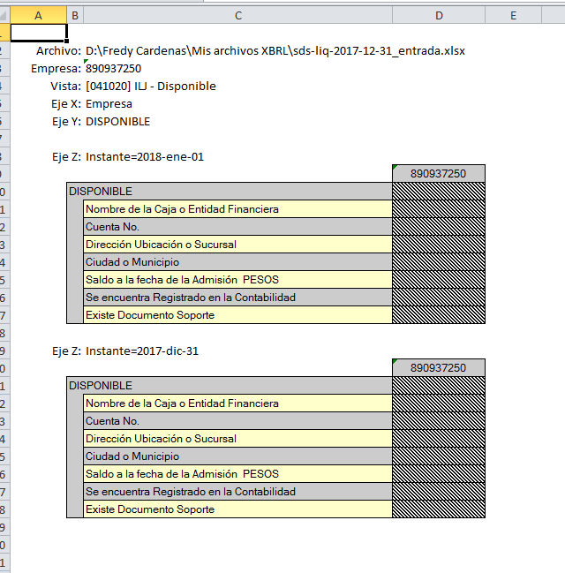
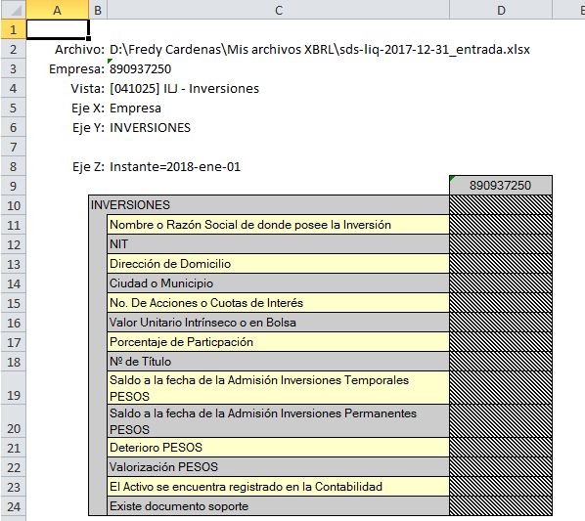

16.6. Una vez diligenciada la información, se debe guardar el archivo de excel y se puede realizar la importación. En la imagen de ejemplo se diligencian algunos datos del formulario "Carátula".
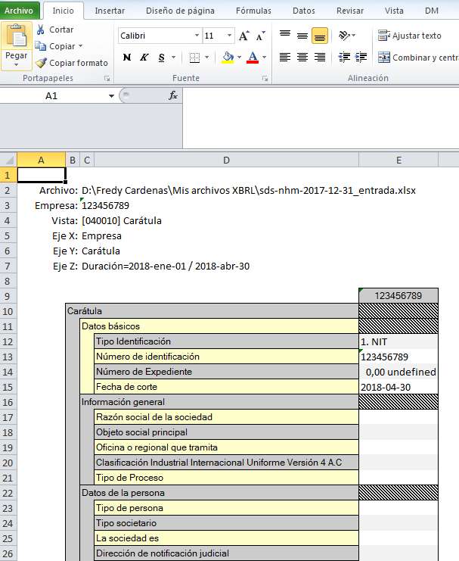

16.7. Sin tener ningún informe abierto en XBRL Express. Ingresar por el menú “Archivo” y seleccionar la opción “Importar usando archivos de conversión (Excel)"
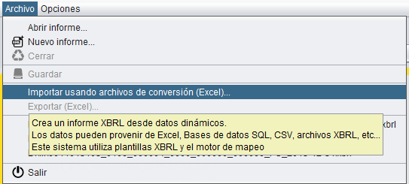

16.7. Se la ventana que se despliega, ubicar el archivo con extensión XBRLT y pulsar el botón "Abrir".
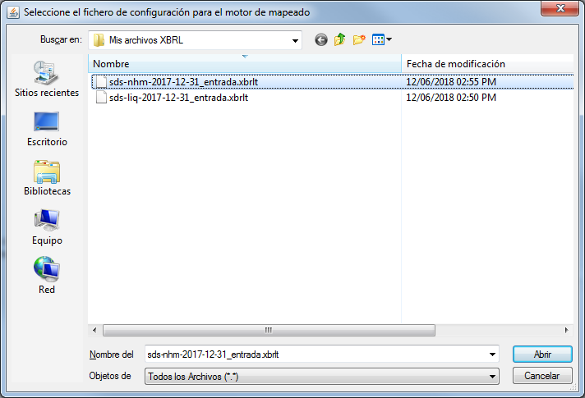

16.7. Pulsar el botón “Buscar” y ubicar el archivo de Excel.
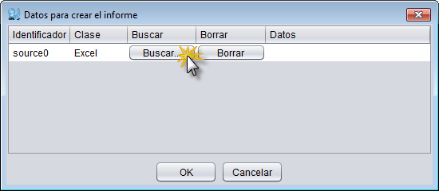

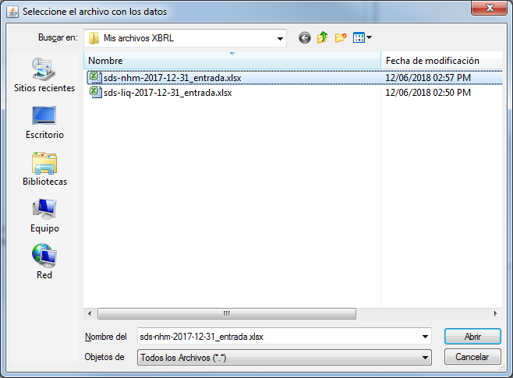
16.7. Seleccionar el archivo y pulsar el botón “Abrir”.

16.8. Pulsar el botón "OK" y esperar la carga.

16.9. Continuar con el diligenciamiento, validación o porción pendiente que motivó la importación del archivo.

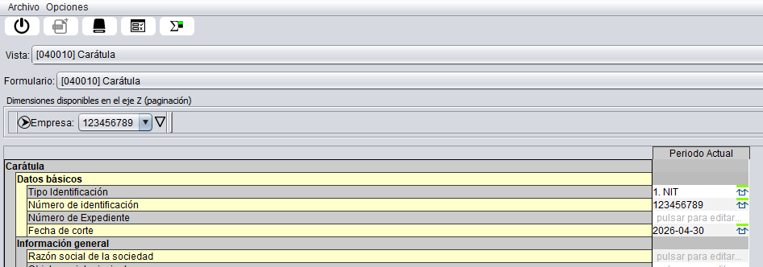

16.10. Durante el diligenciamiento en excel y para evitar situaciones de excepción por inconsistencia, se debe tener en cuenta:
* | Diligenciar adecuadamente el correo electrónico incluyedo los caracteres de arroba ( @ ) y puntos ( . ) que lo compongan.
* | Seleccionar las opciones de las listas de selección, evitando copiar y pegar textos de otras ventanas.
* | No diligenciar textos en los campos numéricos.

PREGUNTAS FRECUENTES
PREGUNTAS FRECUENTES
 |  |  | VOLVER

En relación a la Circular Externa 100-000009 del 02 de noviembre de 2023, donde las Entidades/Sujetos en liquidación que NO cumplen con la hipótesis de negocio en marcha surgieron las siguientes preguntas respecto del proceso y forma de presentación así:

 | PREGUNTA | RESPUESTA
 | a) Si una sociedad ingresa al proceso de liquidación judicial en el mes de febrero debe presentar la información financiera cuatrimestral en el mes de abril? | * Si debe presentar la información financiera,. Ünicamente las sociedades que ingresan en los cuatrimestres de abril o agosto NO deben remitir la información de tales cuatrimestres.
 | b) Si una sociedad viene de reorganización cómo y quién debe presentar el inventario de patrimonio liquidable y transición? | * El inventario de patrimonio liquidable y transición debe presentarlo el ex representante legal de conformidad con el anexo 5 del Decreto 2101 y conforme a la Circular 100-000009 del 2 de noviembre de 2023.
 | c) Si el ex representante legal no presenta el inventario de patrimonio liquidable y transición, quién lo presenta | * Lo debe presentar el liquidador (Aún si es necesario reconstruir la información financiera de la concursada), no obstante las sanciones que conlleva el incumplimiento de las órdenes impartidas al ex representante legal.
 | d) El Estado de cambios en los activos netos de liquidación los valores se diligencian por su naturaleza | * Este Estado de Cambios en los activos netos de liquidación NO se diligencia por naturaleza.
 | e) Cómo es el tratamiento de los débitos en la cuenta ajuste al patrimonio liquidable | * Los débitos que afectan la cuenta de Ajuste al patrimonio liquidable disminuyen el patrimonio, por lo tanto, en el Estado de cambios en los activos netos de liquidación se diligencian negativos.
 | f) Cómo es el tratamiento de los créditos en la cuenta ajuste al patrimonio liquidable | * Los créditos que afectan la cuenta de Ajuste al patrimonio liquidable aumentan el patrimonio, por lo tanto, en el Estado de cambios en los activos netos de liquidación se diligencian positivos.

Carátula

Carátula

 |  |  |  |  | VOLVER

En este formulario se registran los datos básicos de la entidad. Se debe tener en cuenta que los datos que aquí se incluyan deben corresponder a los inscritos en el registro mercantil

La información general es de vital importancia para la información que se requiera de la persona y del liquidador, algunos campos contienenlistas de datos donde debe existir selección obligatoriamente.
RECUERDE…
:- Este formulario debe diligenciarse para el corte (Punto de entrada 10) y para cada cuatrimestre del año en el que se reporta la información (punto de entrada 20)

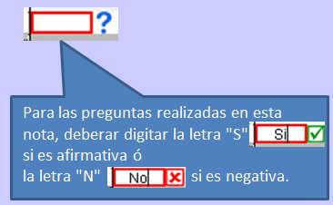
 |  |  |  | NIT
 | Carátula
 |  | Datos básicos
 |  |  | Tipo Identificación | Desplegar y seleccionar la opción
 |  |  | Número de identificación | Los 9 dígitos del NIT sin puntos, comas ni DV
 |  |  | Número de Expediente | Número deExpediente de la entidad asignado por la Superintendencia
 |  |  | Fecha de corte | 2026-04-30
 |  | Información general
 |  |  | Razón social de la sociedad | Ingresar el nombre completo de la entidad
 |  |  | Objeto social principal | Diligencie la razón social que aparece registrada en el Certificado de Existencia y Representación Legal Actualizado. "Solo incluir objeto social principal"
 |  |  | Oficina o regional que tramita | Seleccione la Sede de la Superintendencia donde se lleva el proceso
 |  |  | Clasificación Industrial Internacional Uniforme Versión 4 A.C | Seleccione la versión CIIU 4 A.C. Actual
 |  |  | Tipo de Proceso | Seleccione respuesta de la lista desplegable
 |  | Datos de la persona
 |  |  | Tipo de persona | Seleccione respuesta de la lista desplegable
 |  |  | Tipo societario | Seleccione respuesta de la lista desplegable
 |  |  | La sociedad es | Seleccione respuesta de la lista desplegable
 |  |  | Dirección de notificación judicial | Deberá diligenciar única y exclisivamente la dirección registrada para la notificación judicial en el Certificado de Existencia y Representación Legal
 |  |  | Departamento de la dirección de notificación judicial | Seleccione respuesta de la lista desplegable
 |  |  | Ciudad de la dirección de notificación judicial | Seleccione respuesta de la lista desplegable
 |  |  | Dirección del domicilio | Indicar si cuenta con una dirección de domicilio diferente a la de notificación judicial
 |  |  | Departamento de la dirección del domicilio | Seleccione respuesta de la lista desplegable
 |  |  | Ciudad de la dirección del domicilio | Seleccione respuesta de la lista desplegable
 |  |  | Correo electrónico de la persona
 |  |  | Celular de la persona
 |  |  | Teléfono de la persona
 |  | Datos generales del liquidador
 |  |  | Tipo de persona | Seleccione respuesta de la lista desplegable
 |  |  | Representante de la sociedad | Nombre del agente liquidador
 |  |  | NIT de la liquidadora - Persona Jurídica | Si selecciono persona juridica, ingresar los 9 dígitos del NIT sin puntos, comas ni DV
 |  |  | Nombres | Se consignará el nombre del liquidador que la persona juridica designó para el cargo
 |  |  | Apellidos | Se consignará el apellido del liquidador que la persona juridica designó para el cargo
 |  |  | Tipo de identificación | Seleccione respuesta de la lista desplegable
 |  |  | Número de identificación
 |  |  | Correo electrónico
 |  |  | Auto de designación | Ingresar el número del auto, donde se da inicio del proceso
 |  |  | Fecha de posesión | Fecha de posesión del liquidador
 |  | Información general del proceso
 |  |  | Auto de apertura
 |  |  | Fecha de apertura
 |  |  | Categoría de la sociedad | Seleccione respuesta de la lista desplegable
 |  |  | Etapa procesal | Seleccione respuesta de la lista desplegable
 |  |  | Total de activos valorados
 |  |  | Valor de créditos calificados y graduados
 |  |  | Número de trabajadores al inicio del proceso
 |  |  | Tiene pensionados a cargo | S/N
 |  |  | Número de pensionados a cargo | Si la pregunta anterior es afirmativa, indicar el número de pensionados.
 |  |  | Existen sindicatos | S/N
 |  | Datos del revisor fiscal
 |  |  | La sociedad está obligada a tener Revisor Fiscal? | S/N
 |  |  | El Revisor Fiscal pertenece a una firma? | S/N
 |  |  | Nombre de la firma a la que pertenece el Revisor Fiscal | Si la pregunta anterior es Sí, debera indicar a que firma pertenece el RF
 |  | Datos revisor fiscal principal
 |  |  | Tipo de documento de identidad | Seleccione respuesta de la lista desplegable
 |  |  | Número de documento
 |  |  | Nombres
 |  |  | Apellidos
 |  |  | No. Tarjeta Profesional
 |  |  | Fecha de inscripción Cámara de Comercio
 |  |  | Correo electrónico
 |  | Datos contador público
 |  |  | Tipo de documento de identidad | Seleccione respuesta de la lista desplegable
 |  |  | Número de documento
 |  |  | Nombres
 |  |  | Apellidos
 |  |  | No. Tarjeta Profesional
 |  |  | Correo electrónico

Estado Inicial de Transición
Estado Inicial de Transición

 |  |  |  |  |  |  |  | VOLVER

Se presentará una conciliación entre los saldos del estado inicial de los activos netos en liquidación y los saldos del último estado de situaciación financiera (balance) preparado bajo la hipótesís de negocio en marcha.

 |  |  |  |  |  | Hipótesis Negocio en Marcha | Reclasificaciones |  | Ajustes |  | Saldo transición - Liquidación
 |  |  |  |  |  |  | Débito | Crédito | Débito | Crédito
 | Estado inicial de transición - liquidación [sinopsis]
 |  | Estado inicial de transición [sinopsis]
 |  |  | Activo [sinopsis]
 |  |  |  | Efectivo y equivalentes al efectivo |  | 145000 |  | 145,000.00 |  |  | 0.00
 |  |  |  | Cuentas comerciales por cobrar y otras cuentas por cobrar |  | 1,000,000.00 |  | 1,000,000.00 |  |  | 0.00
 |  |  |  | Inventarios |  | 1,800,000.00 |  | 1,800,000.00 |  |  | 0.00
 |  |  |  | Activos por impuestos corrientes |  |  |  |  |  |  | 0.00
 |  |  |  | Activos Biológicos |  |  |  |  |  |  | 0.00
 |  |  |  | Otros activos financieros |  |  | 14500 |  |  |  | 0.00
 |  |  |  | Otros activos no financieros |  |  |  |  |  |  | 0.00
 |  |  |  | Activos corrientes distintos al efectivo pignorados como garantia colateral |  |  |  |  |  |  | 0.00
 |  |  |  | Propiedad de Inversión |  |  |  |  |  |  | 0.00
 |  |  |  | Propiedades, Planta y Equipos |  | 1,900,000.00 |  | 1,900,000.00 |  |  | 0.00
 |  |  |  | Plusvalía |  |  |  |  |  |  | 0.00
 |  |  |  | Activos intangibles distintos a la Plusvalía |  |  |  |  |  |  | 0.00
 |  |  |  | Inversiones contabilizadas utilizando el método de la participación |  |  |  |  |  |  | 0.00
 |  |  |  | Inversiones en subsidiarias negocios conjuntos y asociadas |  |  |  |  |  |  | 0.00
 |  |  |  | Activos por impuestos diferidos |  |  |  |  |  |  | 0.00
 |  |  |  | Activo |  | 4,845,000.00 |  | 4,845,000.00 |  |  | 0.00
 |  |  | Pasivo [sinopsis]
 |  |  |  | Provisiones por beneficios a los empleados |  | 2,250,000.00 | 2,250,000.00 |  |  |  | 0.00
 |  |  |  | Otras Provisiones |  |  |  |  |  |  | 0.00
 |  |  |  | Cuentas por pagar comerciales y otras cuentas por pagar |  |  |  |  |  |  | 0.00
 |  |  |  | Pasivos por impuestos corrientes |  | 7,500,000.00 | 7,500,000.00 |  |  |  | 0.00
 |  |  |  | Otros pasivos financieros |  |  |  |  |  |  | 0.00
 |  |  |  | Otros pasivos no financieros |  |  |  |  |  |  | 0.00
 |  |  |  | Pasivo por impuestos diferidos |  |  |  |  |  |  | 0.00
 |  |  |  | Gastos pagados por acumular |  |  |  |  |  |  | 0.00
 |  |  |  | Pasivos |  | 9,750,000.00 | 9,750,000.00 |  |  |  | 0.00
 |  |  | Patrimonio [sinopsis]
 |  |  |  | Capital emitido |  | 100,000.00 | 100,000.00 |  |  |  | 0.00
 |  |  |  | Prima de emisión |  |  |  |  |  |  | 0.00
 |  |  |  | Acciones propias en cartera |  |  |  |  |  |  | 0.00
 |  |  |  | Inversión suplementaria al capital asignado |  |  |  |  |  |  | 0.00
 |  |  |  | Otras participaciones en el patrimonio |  |  |  |  |  |  | 0.00
 |  |  |  | Superávit por revaluación |  |  |  |  |  |  | 0.00
 |  |  |  | Otras reservas |  |  |  |  |  |  | 0.00
 |  |  |  | Ganancias acumuladas |  | -5,005,000.00 |  | 5,005,000.00 |  |  | 0.00
 |  |  |  | Patrimonio |  | -4,905,000.00 | 100,000.00 | 5,005,000.00 |  |  | 0.00
 |  | Estado inicial de liquidación [sinopsis]
 |  |  | Activo en liquidación [sinopsis]
 |  |  |  | Caja
 |  |  |  | Depósitos en entidades financieras |  |  | 100,000.00 |  |  |  | 100,000.00
 |  |  |  | Inversiones |  |  | 45,000.00 |  |  |  | 45,000.00
 |  |  |  | Cuentas comerciales por cobrar |  |  | 1,000,000.00 |  |  | 185,000.00 | 815,000.00
 |  |  |  | Cuentas por cobrar a socios
 |  |  |  | Cuentas por cobrar a vinculados económicos
 |  |  |  | Anticipo de impuestos
 |  |  |  | Otras cuentas por cobrar
 |  |  |  | Inventarios en liquidación |  |  | 1,800,000.00 |  |  |  | 1,800,000.00
 |  |  |  | Bienes muebles |  |  | 1,000,000.00 |  |  |  | 1,000,000.00
 |  |  |  | Bienes inmuebles |  |  | 900,000.00 |  |  |  | 900,000.00
 |  |  |  | Plantaciones
 |  |  |  | Semovientes
 |  |  |  | Intangibles
 |  |  |  | Intangibles generados internamente
 |  |  |  | Otros activos identificables
 |  |  |  | Activo en liquidación |  |  |  |  |  |  | 4,660,000.00
 |  |  | Pasivo en liquidación [sinopsis]
 |  |  |  | Pasivo sin calificar
 |  |  |  | Costos y gastos estimados
 |  |  |  | Afectados - Inversionistas
 |  |  |  | Garantías Inmobiliarias
 |  |  |  | Acreencias primera clase
 |  |  |  |  | Pensionados
 |  |  |  |  | Trabajadores |  |  | 2,250,000.00 |  |  | 2,250,000.00
 |  |  |  |  | Fondos - Salud - Pensiones
 |  |  |  |  | Fiscales |  |  | 7,500,000.00 |  |  | 7,500,000.00
 |  |  |  |  | Parafiscales
 |  |  |  | Acreencias segunda clase
 |  |  |  | Acreencias tercera clase
 |  |  |  | Acreencias cuarta clase
 |  |  |  | Acreencias quinta clase
 |  |  |  | Otros acreedores (extemporáneos, postergados… )
 |  |  |  | Otros pasivos liquidables
 |  |  |  | Pasivo en liquidación |  |  |  |  |  |  | 9,750,000.00
 |  |  | Patrimonio neto en liquidación [sinopsis]
 |  |  |  | Pasivo interno |  |  | 5,005,000.00 | 100,000.00 |  |  | -4,905,000.00
 |  |  |  | Ajuste al patrimonio liquidable |  |  |  |  | 185,000.00 |  | -185,000.00
 |  |  |  | Patrimonio en liquidación |  |  |  |  |  |  | -5,090,000.00

IL Disponible

Inventario de Liquidación - Disponible

 |  |  |  |  |  |  |  | VOLVER

Deben diligenciar las 6 filas de unidades de información incluido cada uno de los totales con los saldos correspondientes a la fecha de admisión y además la información general de las 7 columnas

RECUERDE…
Al diligenciar un saldo en la fecha de admisión se requiere diligenciar las columnas, indicando puntualmente la información correspondiente a rigistro en la contabilidad o documentos soporte. Se podran crear las filas que se requieran en cada caso, dando clic en el botón (+) según corresponda a la cantidad de items.

Insertar filas, según corresponda el número de items.

 | DISPONIBLE
 | Nombre de la Caja o Entidad Financiera | Cuenta No. | Dirección Ubicación o Sucursal | Ciudad o Municipio | Saldo a la fecha de la Admisión PESOS | Se encuentra Registrado en la Contabilidad | Existe Documento Soporte
# Fila Caja +
Total Caja
# Fila Bancos +
Total Bancos
# Fila Remesas +
Total Remesas
# Fila Cuentas de Ahorro +
Total Cuentas de Ahorro
# Fila Fondos +
Total Fondos
Total Disponible

IL Inversiones

Inventario de liquidación - Inversiones

 |  |  |  |  |  |  |  |  |  |  |  |  |  |  | VOLVER

Se conforma por 14 columnas, donde se requiere el diligenciemiento de inversiones temporales como permanentes. Registrando la información general y los saldos correspondientes a la fecha de admisión de inversiones temporales, permanentes, provisiones y valorizaciones.

RECUERDE…
Para insertar filas debe dar clic en el signo más y registrar el número de inversiones que corresponda.

Insertar filas, según corresponda el número de items.
 | INVERSIONES
 | Nombre o Razón Social de donde posee la Inversión | NIT | Dirección de Domicilio | Ciudad o Municipio | No. De Acciones o Cuotas de Interés | Valor Unitario Intrínseco o en Bolsa | Porcentaje de Particpación | Nº de Título | Saldo a la fecha de la Admisión Inversiones Temporales PESOS | Saldo a la fecha de la Admisión Inversiones Permanentes PESOS | Deterioro PESOS | Valorización PESOS | El Activo se encuentra registrado en la Contabilidad | Existe documento soporte
# Fila Acciones + |  |  |  |  |  | Informar el valor unitario de las acciones o cuotas en participación que posee o su valor en bolsa si estas son negociables en la misma, dicho valor lo expresaran en pesos y centavos | Indicar el porcentaje de participación de sus acciones a cuotas en la sociedad donde posee la inversión | Citar el número de título que soporta la inversión | Indicar el saldo de la inversión temporal a la fecha de admisión, si se reporta un valor es necesario reportar si el activo se encuentra registrado en la contabilidad y si existe un documento soporte. | Indicar el saldo de la inversión permanente a la fecha de admisión, si se reporta un valor es necesario reportar si el activo se encuentra registrado en la contabilidad y si existe un documento soporte. | Registrar el valor del deterioro que se haya generado para cada una de las inversiones que se detallen | Se registrará el mayor valor resultante del valor de mercado y el costo en libros de cada inversión | S/N | S/N
Total Acciones
# Fila Cuotas +
Total Cuotas
# Fila Bonos +
Total Bonos
# Fila Cédulas +
Total Cédulas
# Fila Certificados +
Total Certificados
# Fila Papeles Comerciales +
Total Papeles Comerciales
# Fila Titulos +
Total Títulos
# Fila Aceptaciones Bancarias +
Total Aceptaciones Bancarias
# Fila Derechos Fiduciarios +
Total Derechos Fiduciarios
# Fila Derechos de recomp. De Inv. Nego. (REPOS) +
Total Derechos de Recompra
# Fila Obligatorias +
Total Obligatorias
# Fila Cuentas en Participación +
Total Cuentas en Participación
# Fila Otras Inversiones +
Total Otras Inversiones
Total Inversiones | El saldo total de inversiones corresponde al valor total de inversiones temporales y permanentes a la fecha de admisión.

IL Deudores
Inventario de Liquidación Deudores corto y largo plazo

 |  |  |  |  |  |  |  |  |  |  |  |  |  |  |  | VOLVER

Está conformado por 21 filas de información incluida el total, donde se requiere información que integra el rubro de deudores y deberán diligenciarse tanto a corto como a largo plazo a la fecha de admisión

RECUERDE…
- Para insertar filas de clic en el signo más (+) y registrar el número dedeudores que corresponda.

Insertar filas, según corresponda el número de items.
 | DEUDORES
 | Nombre o Razón Social | NIT o Cédula de Ciudadanía | Dirección de Notificación del Deudor | Ciudad o Municipio | No. de Factura o Documento | Fecha de la Factura o Documento | Fecha de Vencimiento de la Factura o Documento | Dias de Mora | Tipo de Garantía | Valor de la Factura PESOS | Saldo a la Fecha de la Admisión Corto Plazo PESOS | Saldo a la Fecha de la Admisión Largo Plazo PESOS | Deterioro PESOS | El Activo se encuentra Registrado en la Contabilidad | Existe Documento de Respaldo
# Fila Clientes +
Total Clientes
# Fila Cuentas Corrientes Comerciales +
Total Cuentas Corrientes Comerciales
# Fila Cuentas por Cobrar a Casa Matriz +
Total Cuentas por Cobrar a Casa Matriz
# Fila Cuentas por Cobrar a Vinculados Económicos +
Total Cuentas por Cobrar a Vinculados Económicos
# Fila Cuentas por Cobrar a Directores +
Total Cuentas por Cobrar a Directores
# Fila Cuentas por Cobrar a Socios y Accionistas +
Total Cuentas por Cobrar a Socios y Accionistas
# Fila Aportes por Cobrar +
Total Aportes por Cobrar
# Fila Anticipos y Avances +
Total Anticipos y Avances
# Fila Cuentas de Operación Conjunta +
Total Cuentas de Operación Conjunta
# Fila Depósitos +
Total Depósitos
# Fila Promesas de Compra Venta +
Total Promesas de Compra Venta
# Fila Retención sobre Contratos +
Total Retención sobre Contratos
# Fila Ingresos por Cobrar +
Total Ingresos por Cobrar
# Fila Anticipos de Impuestos y Contribuciones o Saldos a Favor +
Total Anticipos de Impuestos y Contribuciones o Saldos a Favor
# Fila Reclamaciones +
Total Reclamaciones
# Fila Cuentas por Cobrar a Trabajadores +
Total Cuentas por Cobrar a Trabajadores
# Fila Préstamos a Particulares +
Total Préstamos a Particulares
# Fila Derechos de Recompra de Cartera Negociada +
Total Derechos de Recompra de Cartera Negociada
# Fila Deudores Varios +
Total Deudores Varios
# Fila Deudas de Difícil Cobro +
Total Deudas de Difícil Cobro
Total Deudores

IL Inventarios

Inventario Liquidación - Inventarios

 |  |  |  |  |  |  |  |  |  |  |  |  | VOLVER

Esta conformado por 14 bloques incluido el total, donde se requiere información que integra el rubro de inventarios y deberán diligenciarse a la fecha de admisión
RECUERDE…

- Para insertar filas de clic en el signo más (+) y registre el número Inventarios que corresponda.

Insertar filas, según corresponda el número de items.
 | INVENTARIOS
 | Descripción del Bien | Código y Denominación del Bien | Unidad de medida operacional | Ubicación del Bien | Ciudad o Municipio | Limitación o Tenencia | Número de Unidades /Bloques/Lotes | Estado del Bien | Saldo a la Fecha de la Admisión PESOS | Deterioro PESOS | El Activo se encuentra Registrado en la Contabilidad | El Activo se encuentra Físicamente
# Fila Materias Primas +
Total Materias Primas
# Fila Productos En Proceso +
Total Productos en Proceso
# Fila Obras de Construcción en Curso +
Total Obras de Construcción en Curso
# Fila Obras de Urbanismo +
Total Obras de Urbanismo
# Fila Contratos en Ejecución +
Total Contratos en Ejecución
# Fila Cultivos en Desarrollo +
Total Cultivos en Desarrollo
# Fila Plantaciones Agrícolas +
Total Plantaciones Agrícolas
# Fila Productos Terminados +
Total Productos Terminados
# Fila Mercancias no Fabricadas por la Empresa +
Total Mercancías no Fabricadas por la Empresa
# Fila Bienes Raíces para la Venta +
Total Bienes Raíces para laVenta
# Fila Semovientes +
Total Semovientes
# Fila Terrenos +
Total Terrenos
# Fila Materiales, Repuestos y Accesorios +
Total Materiales, Repuestos y Accesorios
# Fila Envases y Empaques +
Total Envases y Empaques

IL BIenes Muebles e Inmuebles

Inventario de Liquidación - Bienes Muebles e Inmuebles

 |  |  |  |  |  |  |  |  |  | VOLVER

Está conformado por 17 bloques incluido el total, donde se requiere información que integra el rubro de bienes muebles e inmuebles con sus datos de identificación deberán diligenciarse a la fecha de admisión

RECUERDE…
- Para insertar campos, de clic en el signo más (+) y registre el número de Bienes muebles e Inmuebles que corresponda.

Insertar filas, según corresponda el número de items.

 | BIENES, MUEBLES E INMUEBLES
 | Detalle del Bien | Código y Denominación del Bien | Dirección de Ubicación | Ciudad o Municipio | Marca | Modelo | Serie | Placa | Número de Unidades (Cantidad) | Estado del Bien | Número de Matrícula, Tarjeta de Propiedad o Registro | Limitación de Tenencia | Saldo a la Fecha de la Admisión PESOS | Deterioro PESOS | El Activo se encuentra Registrado en la Contabilidad | El Activo se encuentra Físicamente
# Fila En Tránsito +
Total En Tránsito
# Fila Materiales Proyectos Petroleros +
Total Materiales Proyectos Petroleros
# Fila Construcciones en Curso +
Total Construcciones En Curso
# Fila Flota y Equipo de Transporte +
Total Flota y Equipo de Transporte
# Fila Flota y Equipo Fluvial y/o MarÍtimo +
Total Flota y Equipo Fluvial y/o Marítimo
# Fila Flota y Equipo Aéreo +
Total Flota Equipo Aéreo
# Fila Flota y Equipo Férreo +
Total Flota Equipo Férreo
# Fila Acueductos, Plantas y Redes +
Total Acueductos, Plantas y Redes
# Fila Armamento de Vigilancia +
Total Armamento de Vigilancia
# Fila Envases y Empaques +
Total Envases y Empaques
# Fila Plantaciones Agrícolas y Forestales +
Total Plantaciones Agrícolas y Forestales
# Fila Vías de Comunicación +
Total Vias de Comunicación
# Fila Minas y Canteras +
Total Minas y Canteras
# Fila Pozos Artesianos +
Total Pozos Artesianos
# Fila Yacimientos +
Total Yacimientos
# Fila Semovientes +
Total Semovientes
# Fila Terrenos +
Total Terrenos
Total Total +

IL Derechos
Inventario de Liquidación - Derechos

 |  |  |  |  |  |  |  |  | VOLVER

Está conformado por 5 bloques incluido el total, donde se requiere información que integra el rubro de derechos con sus datos de identificación deberán diligenciarse a la fecha de admisión

RECUERDE…

- Para insertar filas debe dar clic en el signo más (+) y registrar el número de Derechos que corresponda.

Insertar filas, según corresponda el número de items.

 | DERECHOS
 | Escritura Pública o Contrato No. | Fecha de Constitución | Entidad Fiduciaria o de Leasing | Beneficiarios | Identificación del Bien | Marca | Placa | Saldo a la Fecha de la Admisión PESOS | Deterioro PESOS | El Activo se encuentra Registrado en la Contabilidad
# Fila De Garantía +
Total De Garantía
# Fila Inmobiliarios +
Total Inmobiliarios
# Fila De Administración +
Total De Administración
# Fila Bienes en Leasing +
Total Bienes en Leasing
# Fila Otros +
Total Otros
Total Total

IL Intangibles
Inventario de Liquidación - Intangibles y otros activos

 |  |  |  |  |  | VOLVER

Esta conformado por 12 bloques incluido el total de diferidos y otros activos, donde se requiere información que integra el rubro de Intangibles con sus datos de identificación deberán diligenciarse a la fecha de admisión
RECUERDE…

- Para insertar campos, de clic en el signo más (+) y registrar el número de Intangibles y otros activos según corresponda.

Insertar filas, según corresponda el número de items.
 | INTANGIBLES Y OTROS ACTIVOS
 | Detalle | Saldo a la Fecha de la Admisión a Corto Plazo PESOS | Saldo a la Fecha de la Admisión a Largo Plazo PESOS | El Activo se encuentra Registrado en la Contabilidad | Existe Documento Soporte
# Fila Crédito Mercantil +
Total Crédito Mercantil
# Fila Marcas +
Total Marcas
# Fila Patentes +
Total Patentes
# Fila Concesiones y Franquicias +
Total Concesiones y Franquicias
# Fila Know How +
Total Know How
# Fila Licencias +
Total Licencias
Total Intangibles
# Fila Gastos Pagados por Anticipado +
Total Gastos Pagados por Anticipado
# Fila Cargos Diferidos +
Total Cargos Diferidos
# Fila Costos de Exploración por Amortizar +
Total Costos de Exploración por Amortizar
# Fila Costos de Exploración y Desarrollo +
Total Costos de Exploración y Desarrollo
Total Diferidos
# Fila Bienes de Arte y Cultura +
Total Bienes de Arte y Cultura
# Fila Diversos +
Total Diversos
Total Otros Activos

IL Litigios

Inventario de Liquidación - Litigios

 |  |  |  |  |  |  |  |  |  | VOLVER

 | Esta conformado por un bloque incluido el total de Litigios, donde se requiere información que integra el rubro de Litigios con sus datos de identificación deberán diligenciarse a la fecha de admisión
 | RECUERDE…

 | - Para insertar campos, de clic en el signo más (+) y registrar el número de Litigios según corresponda.

Insertar filas, según corresponda el número de items.

 | LITIGIOS
 | Demandado | Fecha de Iniciación del Proceso | Cuantía de la Demanda | Juzgado donde cursa la Demanda | Jurisdiccion | Estado del Proceso | Tipo de Proceso | Valor Estimado de los Derechos Contingentes PESOS | El Activo se encuentra Registrado en la Contabilidad
# Fila Litigios +
Total Litigios

IL Activos

Inventario de Liquidación - Activos

 |  |  |  | VOLVER

 |  | Esta conformado por un bloque conformado por cada uno de los totales registrados anteriormente, donde se requiere información que integra cada uno de los totales de corto y largo plazo que fueron diligenciatos a la fecha de admisión
 |  | RECUERDE…

 |  | Son celdas asignables por el total de corto y largo plazo de cada bloque según corresponda

 |  |  | Periodo Actual
ACTIVOS
 | Disponible
 | Inversiones |  | Sumatoria Inversiones temporales + permanentes
 |  | Inversiones temporales
 |  | Inversiones permanentes
 | Deudores |  | Sumatoria Deudores corto + largo plazo
 |  | Deudores corto plazo
 |  | Deudores largo plazo
 | Inventarios
 | Bienes Muebles e Inmuebles
 | Intangibles |  | Sumatoria Intangibles corto + largo plazo
 |  | Intangibles corto plazo
 |  | Intangibles largo plazo
 | Diferidos |  | Sumatoria Diferidos corto + largo plazo
 |  | Diferidos a corto plazo
 |  | Diferidos a largo plazo
 | Otros activos |  | Sumatoria Otro Activos corto + largo plazo
 |  | Otros activos a corto plazo
 |  | Otros activos a largo plazo
 | Total Activos

Estado de Flujo de Caja

Estado de Flujo de Caja

 |  |  |  |  |  |  | VOLVER

 |  |  | Decreto 2101 de 2016 G61. Si la entidad decide no presentar el estado de flujos de efectivo de la entidad en liquidación, deberá presentar en las notas a los estados financieros un informe de los movimientos de efectivo (entradas y salidas de efectivo) que ocurrieron durante el período, como resultado de la realización de los activos y la cancelación de los pasivos, de tal forma que los usuarios de los estados financieros de una entidad en liquidación puedan disponer de información útil para tomar decisiones y evaluar la gestión del liquidador. Es un estado que muestra las entradas y salidas de efectivo de una entidad que usa base contable del valor neto de liquidación.

 |  |  |  | Periodo Actual | Periodo Acumulado
Estado de flujo de caja [sinopsis]
 | Disponible [sinopsis]
 |  | Saldo Inicial [sinopsis]
 |  |  | Caja inicial | 100,000.00 | 100,000.00
 |  |  | Cuentas de ahorro
 |  |  | Cuentas corrientes
 |  |  | Títulos de depósito judicial
 |  |  | Fondos - CDAT
 |  |  | Otros
 |  |  | Total saldo inicial | 100,000.00 | 100,000.00
 |  | Venta de activos [sinopsis]
 |  |  | Bienes muebles
 |  |  | Bienes inmuebles | 700,000.00 | 700,000.00 | 8
 |  |  | Inversiones
 |  |  | Inventarios | 950,000.00 | 950,000.00 | 7
 |  |  | Otras ventas
 |  |  | Total de ventas | 1,650,000.00 | 1,650,000.00
 |  | Otros Ingresos [sinopsis]
 |  |  | Recuperación de cartera | 300,000.00 | 300,000.00 | 6
 |  |  | Arrendamientos
 |  |  | Rendimientos financieros
 |  |  | Otros Ingresos
 |  |  | Total otros ingresos | 300,000.00 | 300,000.00
 | Total ingresos |  |  | 1,950,000.00 | 1,950,000.00
 | Gastos de Administración [sinopsis]
 |  | Indemnizaciones laborales
 |  | Prestaciones sociales
 |  | Sueldos empleados activos |  | 350,000.00 | 350,000.00 | 9
 |  | Otros gastos de personal
 |  | Impuesto de renta y complementarios
 |  | Impuesto de retención en la fuente
 |  | Impuestos de vehículos
 |  | Impuestos prediales
 |  | IVA
 |  | Otros impuestos
 |  | Honorarios asesores (juridicos, financieros, otros)
 |  | Honorarios por avalúos
 |  | Honorarios liquidador
 |  | Honorarios contador
 |  | Otros honorarios
 |  | Servicios Públicos
 |  | Arrendamientos
 |  | Seguros
 |  | Teléfonos y celulares
 |  | Correos, portes y telegramas
 |  | Transporte, fletes y acarreos
 |  | Otros servicios
 |  | Gastos legales
 |  | Mantenimiento y reparaciones
 |  | Gastos de viaje
 |  | Otros gastos de administración
 | Total pagos gastos de administración |  |  | 350,000.00 | 350,000.00
 | Acreencias calificadas y graduadas [sinopsis]
 |  | Afectados - Inversionistas
 |  | Pagos acreencias primera clase |  | 850,000.00 | 850,000.00
 |  | Pensionados
 |  | Trabajadores |  | 850,000.00 | 850,000.00
 |  | Fondos - salud - pensiones
 |  | Fiscales
 |  | Parafiscales
 |  | Pagos acreencias segunda clase
 |  | Pagos acreencias tercera clase
 |  | Pagos acreencias cuarta clase
 |  | Pagos acreencias quinta clase
 |  | Otros pagos (extemporáneos, postergados… )
 | Total pagos acreencias calificadas y graduadas |  |  | 850,000.00 | 850,000.00
 | Total pagos |  |  | 1,200,000.00 | 1,200,000.00
 | Disponible al final del período |  |  | 850,000.00 | 850,000.00

EST. Activos Netos Liquidación
Estado de Activos Netos de Liquidación

 |  |  |  |  |  |  |  |  | VOLVER

Decreto 2101 de 2016 Estados Financieros G 58. Una entidad que utiliza la base contable del valor neto de liquidación deberá presentar los siguientes estados financieros: a. Estado de los activos netos en liquidación. Es un estado en el que se presentan todos los activos y pasivos de la entidad por su valor neto de liquidación. Es un estado en el que se presentan todos los activos y pasivos de la entidad por su valor neto de liquidación

 |  |  |  | Saldo inicial | Movimientos |  | Saldo final
 |  |  |  |  | Débito | Crédito
Estado Activos Netos en Liquidación [resumen]
 | Activo [sinopsis]
 |  | Caja |  | 100,000.00 | 1,950,000.00 | 1,200,000.00 | 850,000.00
 |  | Depósitos en entidades financieras |  |  |  |  | 0.00
 |  | Inversiones |  | 45,000.00 |  |  | 45,000.00
 |  | Cuentas comerciales por cobrar |  | 815,000.00 |  | 350,000.00 | 465,000.00
 |  | Cuentas por cobrar a socios |  |  |  |  | 0.00
 |  | Cuentas por cobrar a vinculados económicos |  |  |  |  | 0.00
 |  | Anticipo de impuestos |  |  |  |  | 0.00
 |  | Otras cuentas por cobrar |  |  |  |  | 0.00
 |  | Inventarios |  | 1,800,000.00 |  | 1,800,000.00 | 0.00
 |  | Bienes muebles |  | 1,000,000.00 |  | 600,000.00 | 400,000.00
 |  | Bienes inmuebles |  | 900,000.00 |  |  | 900,000.00
 |  | Plantaciones |  |  |  |  | 0.00
 |  | Semovientes |  |  |  |  | 0.00
 |  | Intangibles |  |  |  |  | 0.00
 |  | Otros activos identificables |  |  |  |  | 0.00
 |  | Total activo |  | 4,660,000.00 | 1,950,000.00 | 3,950,000.00 | 2,660,000.00
 | Pasivo [sinopsis]
 |  | Costos y gastos estimados |  |  | 350,000.00 | 1,300,000.00 | 950,000.00
 |  | Afectados - Inversionistas por pagar |  |  |  |  | 0.00
 |  | Garantías mobiliarias |  |  |  |  | 0.00
 |  | Acreencias primera clase |  |  |  |  | 0.00
 |  |  | Pensionados |  |  |  | 0.00
 |  |  | Trabajadores | 2,250,000.00 | 1,450,000.00 |  | 800,000.00
 |  |  | Fondos - salud - pensiones |  |  |  | 0.00
 |  |  | Fiscales | 7,500,000.00 |  | 250,000.00 | 7,750,000.00
 |  |  | Parafiscales |  |  |  | 0.00
 |  | Acreencias segunda clase |  |  |  |  | 0.00
 |  | Acreencias tercera clase |  |  |  |  | 0.00
 |  | Acreencias cuarta clase |  |  |  |  | 0.00
 |  | Acreencias quinta clase |  |  |  |  | 0.00
 |  | Otros acreedores (extenporáneos, postergados…) |  |  |  |  | 0.00
 |  | Otros pasivos |  |  |  |  | 0.00
 |  | Total pasivo |  | 9,750,000.00 | 1,800,000.00 | 1,550,000.00 | 9,500,000.00
 | Patrimonio [sinopsis]
 |  | Pasivo interno |  | -4,905,000.00 |  |  | -4,905,000.00
 |  | Anticipo remanentes a socios (Art. 241 C. de Co.)
 |  | Ajuste al patrimonio liquidable por corrección |  | -185,000.00 | 2,450,000.00 | 700,000.00 | -1,935,000.00
 |  | Total patrimonio |  | -5,090,000.00 | 2,450,000.00 | 700,000.00 | -6,840,000.00
 |  |  |  | -5,090,000.00 | 6,200,000.00 | 6,200,000.00 | -6,840,000.00 | 0

EST. CAMBIOS ACTIVOS NETOS LIQ

Estado de Cambios Activos Netos de Liquidación

 |  |  |  |  |  |  | VOLVER

Decreto 2101 de 2016 Estados Financieros G 58. Una entidad que utiliza la base contable del valor neto de liquidación deberá presentar los siguientes estados financieros: b.Estado de cambios en los activos netos en liquidación. Es un estado que presenta los cambios ocurridos en los activos y pasivos durante el período sobre el que se informa. G 60. Si la entidad decide no presentar el estado de operaciones, las partidas de ingresos y gastos, y otros cambios de valor de los activos y pasivos ocurridos durante el período, se presentan de forma detallada en el estado de cambios en los activos netos en liquidación. Si la entidad opta por presentar el estado de operaciones en liquidación, deberá tener en cuenta que el resultado neto de la operación es el mismo valor que concilia los saldos iniciales y finales incluidos en el estado de cambios en los activos netos en liquidación. Es un estado que presenta los cambios ocurridos en los activos y pasivos durante el período sobre el que se informa

Recuerde Que en el Estado de cambios en los activos netos de liquidación los valores NO se diligencian por su naturaleza. - Los débitos que afectan la cuenta de Ajuste al patrimonio liquidable disminuyen el patrimonio, por lo tanto, en el Estado de cambios en los activos netos de liquidación se diligencian negativos. - Los créditos que afectan la cuenta de Ajuste al patrimonio liquidable aumentan el patrimonio, por lo tanto, en el Estado de cambios en los activos netos de liquidación se diligencian positivos.

 |  |  |  |  | Periodo Actual
 | Estado de cambios en los activos netos de liquidación [sinopsis]
 |  | Activo neto al inicio del período |  |  | $ (5,090,000.00)
 |  | Cambios en el activo [sinopsis]
 |  |  | Ajustes caja
 |  |  | Ajustes depósitos en entidades financieras
 |  |  | Ajustes inversiones
 |  |  | Ajustes cuentas comerciales por cobrar |  | -50,000.00 | 1
 |  |  | Ajustes cuentas por cobrar a socios
 |  |  | Ajustes cuentas por cobrar a vinculados económicos
 |  |  | Ajustes anticipo de impuestos
 |  |  | Ajustes otras cuentas por cobrar
 |  |  | Ajustes inventarios |  | -850,000.00 | 2
 |  |  | Ajustes bienes muebles
 |  |  | Ajustes bienes inmuebles |  | 100,000.00 | 8
 |  |  | Ajustes plantaciones
 |  |  | Ajustes semovientes
 |  |  | Ajustes intangibles
 |  |  | Ajustes otros activos identificables
 |  |  | Total ajustes de cambios en el activo |  | $ (800,000.00)
 |  | Cambios en el pasivo [sinopsis]
 |  |  | Ajustes costos y gastos estimados |  | -1,300,000.00 | 5
 |  |  | Ajustes afectados - Inversionistas
 |  |  | Ajustes garantías mobiliarias
 |  |  | Ajustes acreencias primera clase
 |  |  |  | Ajustes pensionados
 |  |  |  | Ajustes trabajadores | 600,000.00 | 3
 |  |  |  | Ajustes fondos - salud - pensiones
 |  |  |  | Ajustes fiscales | -250,000.00 | 4
 |  |  |  | Ajustes parafiscales
 |  |  | Ajustes acreencias segunda clase
 |  |  | Ajustes acreencias tercera clase
 |  |  | Ajustes acreencias cuarta clase
 |  |  | Ajustes acreencias quinta clase
 |  |  | Ajustes otros acreedores (extenporáneos, postergados…)
 |  |  | Ajustes otros pasivos
 |  |  | Total ajustes de cambios en el pasivo |  | -950,000.00
 |  | Activo neto al final del período |  |  | $ (6,840,000.00)

